2521-1
工程款支付证书 |  |  |  |  |  |  |  |  |  |  |  |  |  |  | 本次
工程名称 |  | 庐江县城东公园西入口工程施工 |  |  |  |  |  |  |  |  | 档案编号 |  | CD201558(无盒）
合同金额 |  | 2,140,157.61 |  |  |  | 中标日期 | 2015.11.12 |  |  |  | 合作单位 |  | 张文兵13856539669 |  | CD201558(无盒） |  | 2521 | 庐江县城东公园西入口工程施工 | 2015.11.12 | 2140157.61
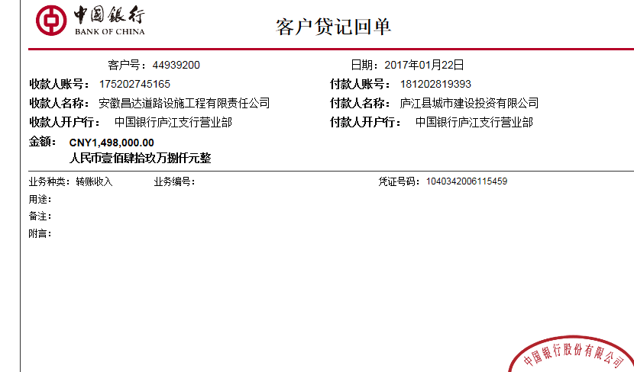
决算金额 |  | 1,778,246.92 |  |  |  | 竣工日期 |  |  |  |  | ERP编号 |  | 2521
序号 | 工程款到账 |  |  | 开票情况 |  | 成本发票 | 扣管理费 |  | 代扣税金 |  | 其他扣款 |  | 实际支付
 | 日期 | 账户 | 金额 | 日期 | 金额 | 金额 | 比例 | 金额 | 税率 | 金额 | 金额 | 备注 | 户名 | 金额
1 | 2017-01-22 | 中 | 1,498,000.00 | 2017-01-20 | 1,498,000.00 |  | 合同额2% | 42,803.15 |  |  | 13,000.00 | 成本票不够；暂扣 |  | 1,437,996.85 | 管理费按合同额2%扣42803.15；成本票不够；暂扣1.3万；
 |  |  |  |  |  |  |  |  | 成本票不够 暂扣1万3 |  | 4,200.00
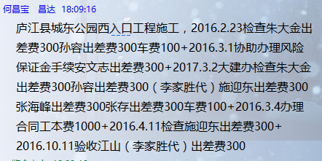
 | 2016.2.23检查朱大金出差费300孙容出差费300车费100 +2016.3.1协助办理风险保证金手续安文志出差费300 +2017.3.2大建办检查朱大金出差费300孙容出差费300（李家胜代）施迎东出差费300张海峰出差费300张存出差费300车费100+2016.3.4办理合同工本费1000+2016.4.11检查施迎东出差费300+2016.10.11验收江山（李家胜代）出差费300

 |  |  |  |  |  |  |  |  |  |  |  |  |  |  | 1、 | 中标通知书、施工合同原件在合肥；竣工验收报告原件在庐江 |  |  |  |  | 2、此次借条已提供 。？
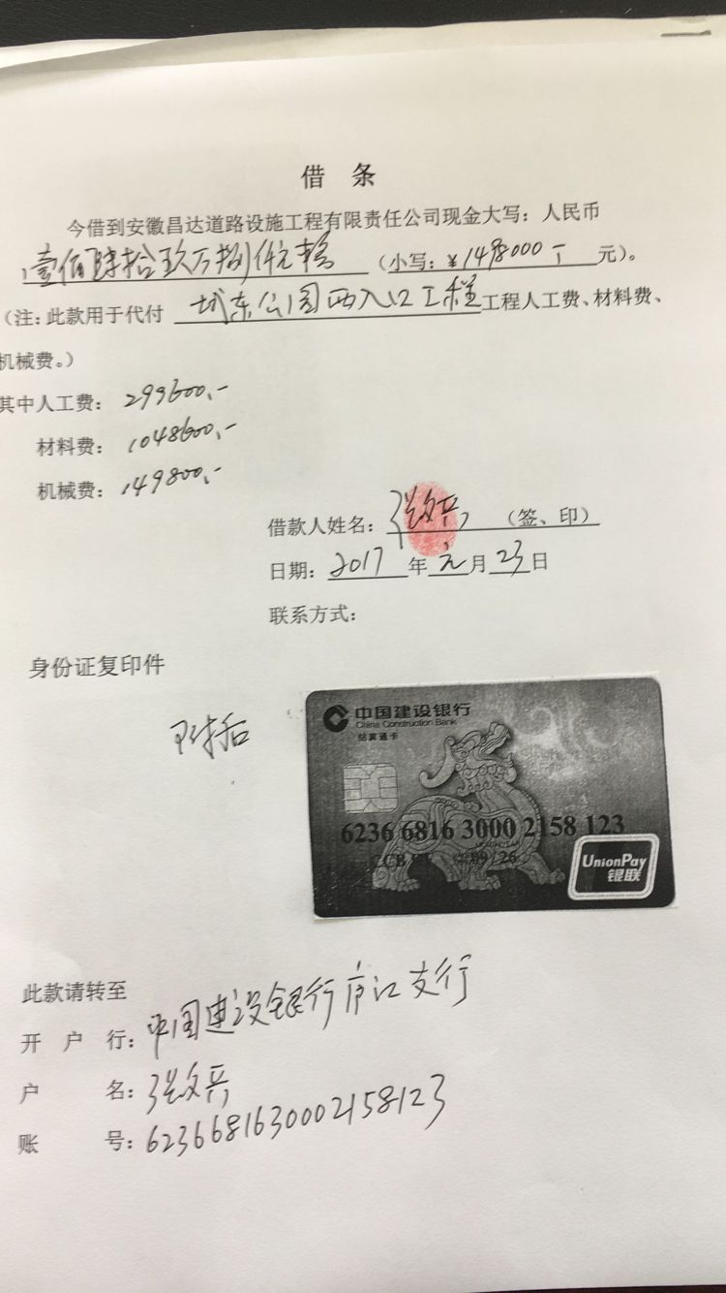

 |  |  |  |  |  |  |  |  |  |  |  |  |  |  | 67.19%
 |  |  |  |  |  |  |  |  |  |  |  |  |  |  | 完工证明？

合计 |  | - | 1,498,000.00 | - | 1,498,000.00 | 0.00 | - | 42,803.15 | - | 0.00 |  | - |  | 1,437,996.85
本次支付金额 |  | 小写 | 1,437,996.85 |  |  |  | 支付账号 |  | 张文兵 中国建设银行庐江支行
 |  | 大写 | 1437996.85 |  |  |  |  |  | 6236 6816 3000 2158 123
申请部门 意见 |  | 1、 | 中标通知书、施工合同及竣工验收证书原件均在庐江 |  |  |  |  |  | 2、此次借条已提供 。
项目管理 意见 |  | 何总、朱总已同意支付（附表背面截图）。
财务审核 意见
质安稽查 意见 |  | 是□否□营改增项目，及材料款支付核实：
总经理审批

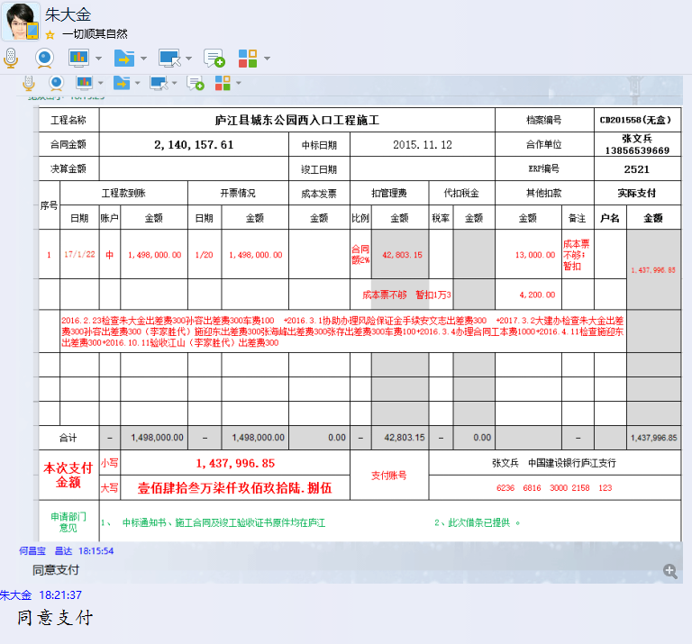

Sheet1
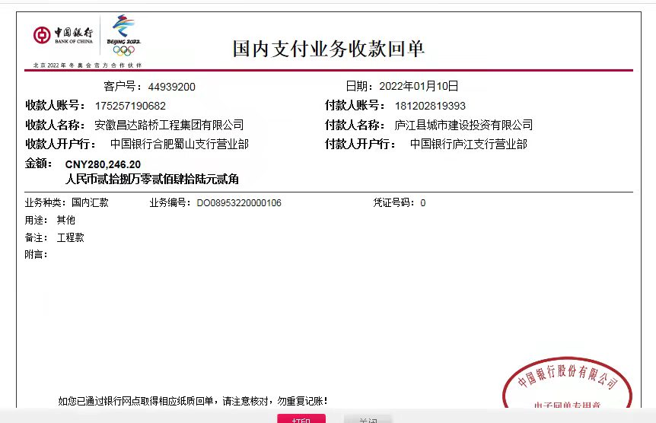
工程款支付证书 |  |  |  |  |  |  |  |  |  |  |  |  |  |  | 本次
工程名称 |  | 庐江县城东公园西入口工程施工 |  |  |  |  |  |  |  |  | 档案编号 |  | CD201558(无盒）
合同金额 |  | 2,140,157.61 |  |  |  | 中标日期 | 2015.11.12 |  |  |  | 合作单位 |  | 张文兵13856539669 |  | CD201558(无盒） |  | 2521 | 庐江县城东公园西入口工程施工 | 2015.11.12 | 2140157.61
决算金额 |  | 1,778,246.92 |  |  |  | 竣工日期 |  |  |  |  | ERP编号 |  | 2521
序号 | 工程款到账 |  |  | 开票情况 |  | 成本发票 | 扣管理费 |  | 代扣税金 |  | 其他扣款 |  | 实际支付
 | 日期 | 账户 | 金额 | 日期 | 金额 | 金额 | 比例 | 金额 | 税率 | 金额 | 金额 | 备注 | 户名 | 金额
1 | 2017-01-22 | 中 | 1,498,000.00 | 2017-01-20 | 1,498,000.00 |  | 合同额2% | 42,803.15 |  |  | 13,000.00 | 成本票不够；暂扣 |  | 1,437,996.85 | 管理费按合同额2%扣42803.15；成本票不够；暂扣1.3万；
 |  |  |  |  |  |  |  |  | 成本票不够 暂扣1万3 |  | 4,200.00
 | 2016.2.23检查朱大金出差费300孙容出差费300车费100 +2016.3.1协助办理风险保证金手续安文志出差费300 +2017.3.2大建办检查朱大金出差费300孙容出差费300（李家胜代）施迎东出差费300张海峰出差费300张存出差费300车费100+2016.3.4办理合同工本费1000+2016.4.11检查施迎东出差费300+2016.10.11验收江山（李家胜代）出差费300
2 | 2022-01-10 | 中 | 280,246.20 |  |  |  |  | 0.00 |  | 247.32 | 200.85 | 转账费 | 张涛 | 270,656.00
 |  |  |  |  |  |  |  |  |  | 9,142.03

 |  |  |  |  |  |  |  |  |  |  |  |  |  |  | 1、 | 中标通知书、施工合同原件在合肥；竣工验收报告原件在庐江 |  |  |  |  | 2、此次借条已提供 。？

 |  |  |  |  |  |  |  |  |  |  |  |  |  |  | 12.65%
 |  |  |  |  |  |  |  |  |  |  |  |  |  |  | 完工证明？

合计 |  | - | 1,778,246.20 | - | 1,498,000.00 | 0.00 | - | 42,803.15 | - | 9,389.35 |  | - |  | 1,708,652.85
本次支付金额 |  | 小写 | 270,656.00 |  |  |  | 支付账号 |  | 张文兵 中国建设银行庐江支行
 |  | 大写 | 270656 |  |  |  |  |  | 6236 6816 3000 2158 123
申请部门 意见 |  | 1、 | 中标通知书、施工合同及竣工验收证书原件、审计
项目管理 意见
财务审核 意见
质安稽查 意见 |  | 是□否□营改增项目，及材料款支付核实：
总经理审批

